Sheet3
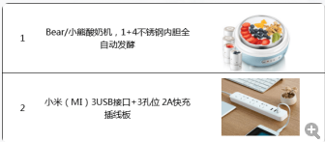
酸奶机 | 刘新红
 | 葛志成
 | 钟祥裕
 | 掌晓峰
 | 覃香
 | 柏海寰
插座 | 骆颖
 | 陈远豹

